Flasher
Untersuchung: Möglichkeiten einer höheren Versorgungsspannung

Messung 1: Zusammenhang Widerstand - Strom
Vorwiderstand in Ohm | Versorgungs- spannung in V | Spannung Widerstand in V | Strom in A | Leistung in W | Anmerkung | Für Grafik | I@3Ohm | I@2Ohm | I@1Ohm
3 | 3.6 | 0.225 | 0.075 | 0.255 |  | 3.6 | 0.075 | 0.125 | 0.137
 | 4.5 | 0.800 | 0.267 | 0.907 |  | 4.5 | 0.267 | 0.320 | 0.548
 | 5.0 | 1.100 | 0.367 | 1.247 |  | 5.0 | 0.367 | 0.510 | 0.832
 | 5.5 | 1.200 | 0.400 | 1.360 |  | 5.5 | 0.400 | 0.685 | 1.210
Zusammenhang Widerstand - Strom
2 | 3.6 | 0.250 | 0.125 | 0.425
 | 4.5 | 0.640 | 0.320 | 1.088
 | 5.0 | 1.020 | 0.510 | 1.734
 | 5.5 | 1.370 | 0.685 | 2.329
1 | 3.6 | 0.137 | 0.137 | 0.466
 | 4.5 | 0.548 | 0.548 | 1.863
 | 5.0 | 0.832 | 0.832 | 2.829 | Achtung: > 800mA
 | 5.5 | 1.210 | 1.210 | 4.114 | Achtung: > 800mA

Messung : Strom bei Spannungsverdoppler 7,2V
Vorwiderstand in Ohm | Versorgungs- spannung in V | Spannung Widerstand in V | Strom in A | Leistung in W | Anmerkung
3 | 72.0 | 2.760 | 0.920 | 3.128 | Achtung > 800mA und > 3W
Es ist leicht; größere Leistungen zu erreichen; vermutlich aber auf Kosten höherer Verluste

Ergebnis: Wandler auf 5V und ggf. Feintuning über Vorwiderstand etwas kleiner als 1 Ohm

Achtung: Der BST 52 kann nur 500mA!

Mögliche Schalttranistoren
2STBN15D100 | 0.80 € | 12A | 100V | D2PAK
MJD122T4 | 0.48 € | 8A | 100V | DPAK

Actung: UCE bis zu 2V => Strom nicht reproduzierbar!
Siehe dazu auch Tab "Transistoren"

Transistoren
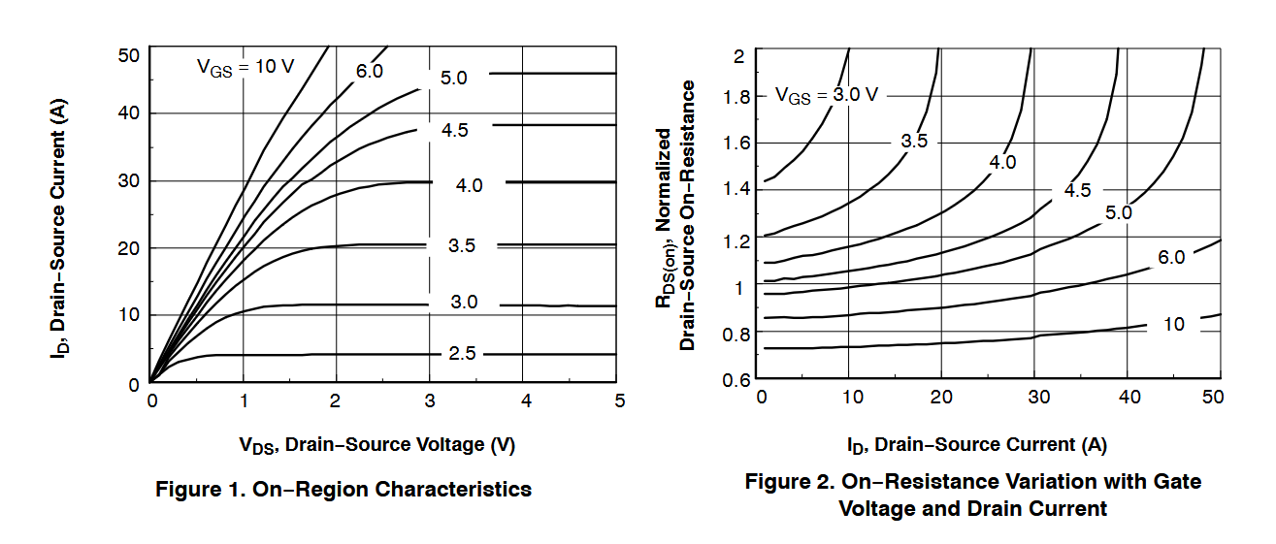
Optimierungsansatz ohne Flasher
 |  |  |  | Mögliche Typen | Umax | Imax | RDSOn | Opt VGS | Gehäuse | Hersteller | Mouser Nummer | Preis
 |  |  |  | DMT8008LFG | 80V | 38A | 10mOhm @4,5V VGS | 5V | PowerDI®3333-8 | Diodes Incorporated | 621-DMT8008LFG-7 | 1.27 €
Betrachtungen Spannungsverlust Schalttransistor |  |  |  | RFD16N05LSM | 50V | 16A | 47mOhm @ | 5V | DPAK-2 (TO−252AA) | Onsemi | 512-RFD16N05LSM9A | 1.12 €
Bezeichnung | MJD122T4 (PCB) | 2N6386 (PB 1) | IRF540N (PB 2) | HUF76629D3ST-F085 | 100V | 20A | 52mOhm @ | s.u.r. | DPAK-2 (TO−252AA) | Onsemi | 512-HUF76629D3ST | 2.20 €
UCE , bzw. UDS [V] | 0.85 | 2.00 | 0.10 | NDB5060L | 60V | 26A | 70mOhm @3,3V | s.u | DPAK-2 (TO−252AA) | Onsemi | 512-NDB5060L | 2.59 €
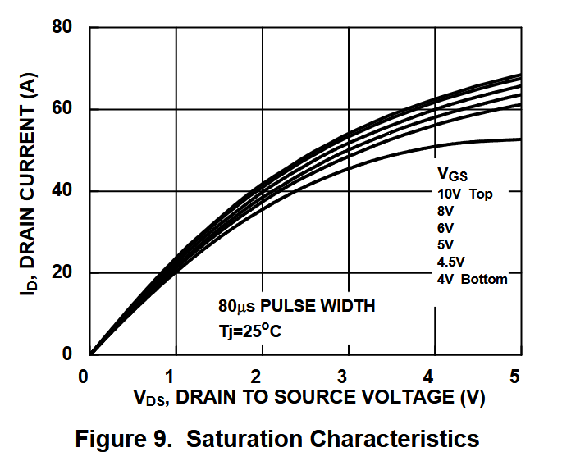
=> Es darf kein Bipolartransistor verwendet werden!

Batterien & Akkus
Link | https://www.reichelt.de/reicheltpedia/index.php/Li-Ion-Akku
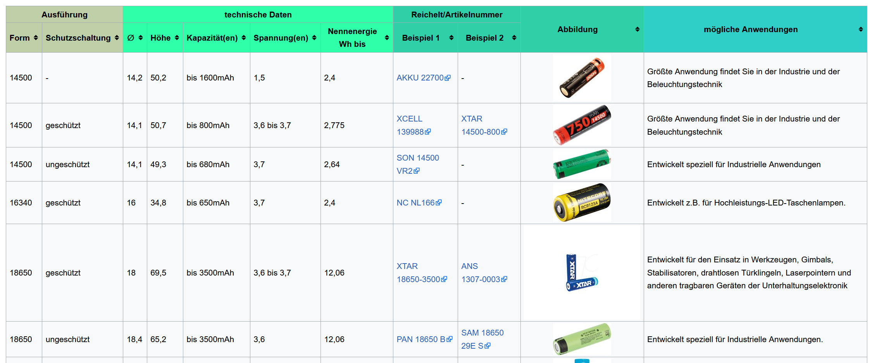

Größe 16340 wäre interessant, ist aber nicht zu finden. Alternative wären Li/Po Akkus siehe nächste Seite

Typ | Technologie |  | Nomalspannung | Kapazität [mAh] | Preis | Bild | Link
EEMB Akku 953450 | Li/Po |  | 3,7V | 1800 | 13.00 € |  | https://www.amazon.de/EEMB-953450-wiederaufladbarer-Lithium-Polymer-Akku-Li-Polymer-Akku/dp/B095VQRW73/ref=sr_1_3?__mk_de_DE=%C3%85M%C3%85%C5%BD%C3%95%C3%91&crid=29VSCM0QTWE00&keywords=Li-Ion%2B16340&qid=1694288651&refinements=p_85%3A20943776031%2Cp_n_feature_browse-bin%3A1619693031%7C1619696031&rnid=429656031&rps=1&s=ce-de&sprefix=li-ion%2B16340%2Caps%2C82&sr=1-3&th=1
EEMB Akku 603449 | Li/Po |  | 3,7V | 1100 | 10.99 |  | https://www.amazon.de/EEMB-Batterien-Stecker-Stellen-Polarit%C3%A4t-%C3%BCbereinstimmt/dp/B08FD39Y5R/ref=pd_bxgy_sccl_2/260-0658055-7824540?pd_rd_w=wORSf&content-id=amzn1.sym.1fd66f59-86e9-493d-ae93-3b66d16d3ee0&pf_rd_p=1fd66f59-86e9-493d-ae93-3b66d16d3ee0&pf_rd_r=24HBMFE3FZ3GTWJ97375&pd_rd_wg=wIUU5&pd_rd_r=055fa9a1-21fd-437b-b7bd-2f2a7761655d&pd_rd_i=B08FD39Y5R&th=1
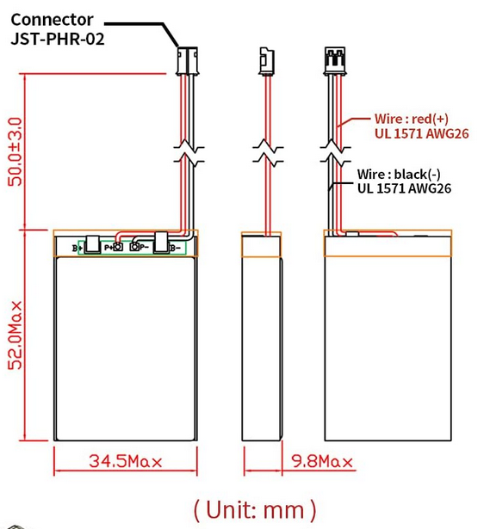
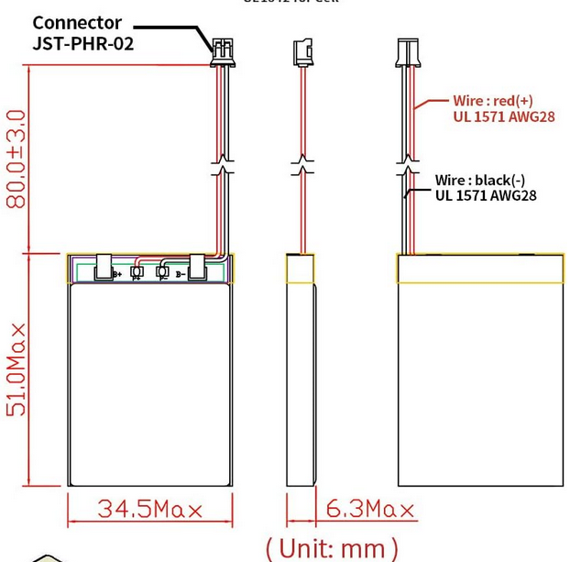

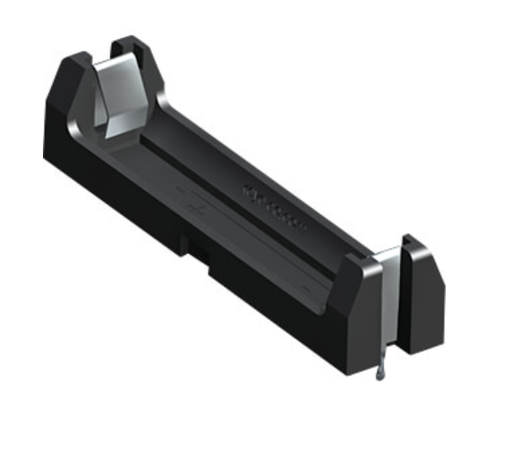

Beide sind in etwas gleich groß, aber unterschiedlich dick!

Batterie | Distributor | Maße | Bestellnummer | Preis | Kapazität | Anmerkung
CR2 | Reichelt | D=15,3, L=26,5mm | 070CR2EC1 | 3.70 € | 750 | Würde Halter benötigen
VARTA CR 1/2AACD | Reichelt | D=14,5, L=25,3mm | VARTA CR 1/2AACD | 4.50 € | 950 | Axiale Drähte
Varta CR124 | Reichelt | D=17, L=34,5mm | VARTA CR 123A SP | 2.05 € | 1430 | Würde Halter benötigen Preis bei 10 Stück
Ansmann AA | Reichelt | D=14, L=50mm | ANS 1522-0036-1 | 2.50 € | 2700 | Preis bei 2 Stück (4,99€)

LEDs
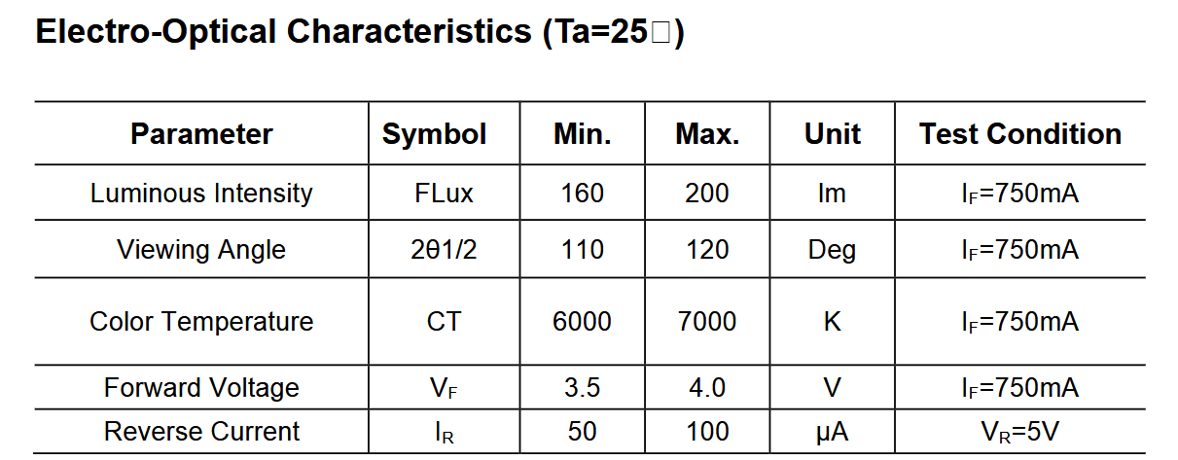
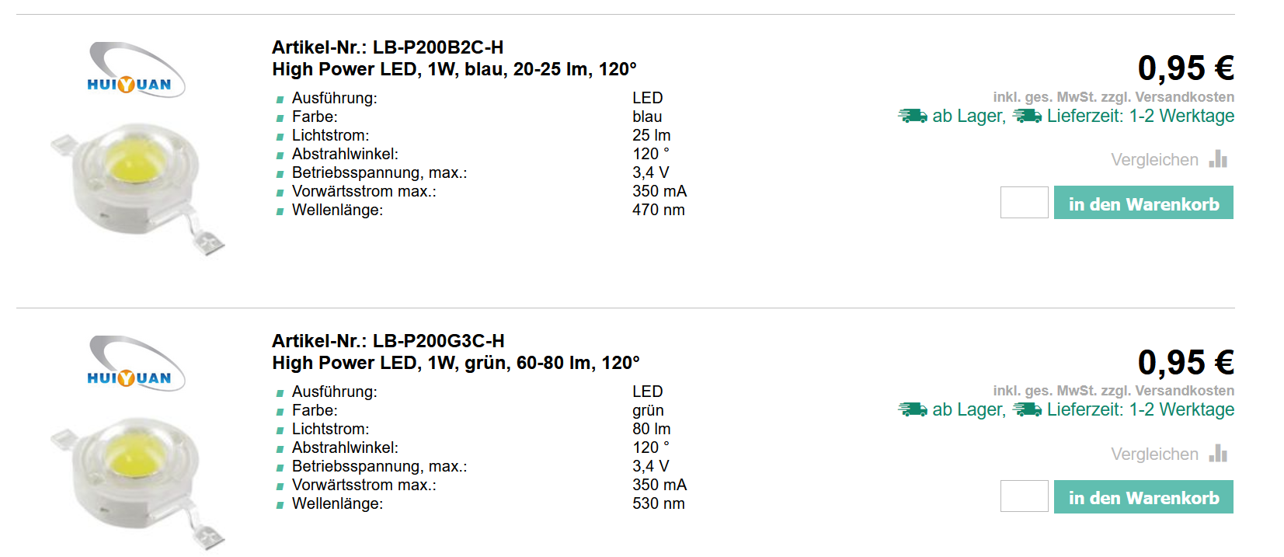
Diver marker

Diver flasher

wo Booster
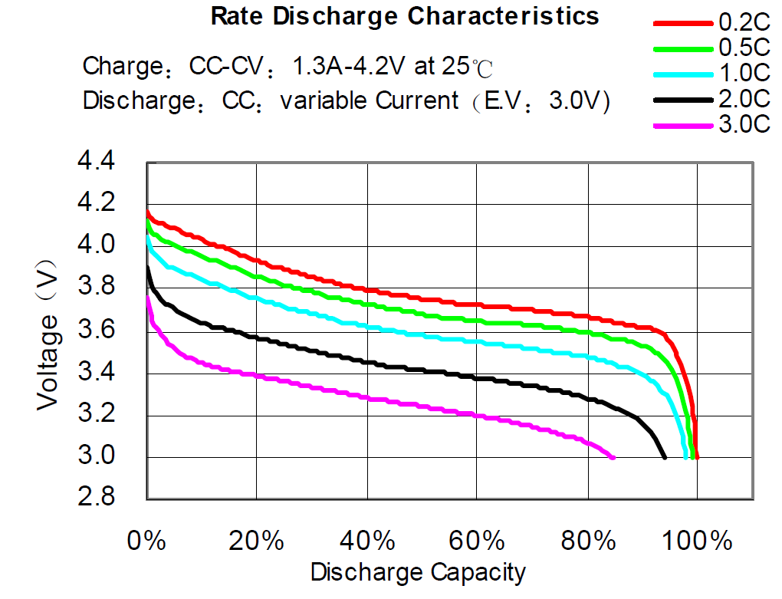
LED Spannung @750mA
Min | 3.5 | V
Max | 4.0 | V

Batteriespannung @0,5C *
Umin @ Ladestand 20% | 3.6 | V
Umax bei Ladestand 100% | 4.1 | V

*0,5 C, da Kapazität 2,6Ah und Entladestrom ca. 1,5A

=> Ein stabiler Betrieb ist ohne Booster nicht möglich

